Аренда
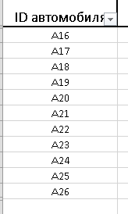
ID операции | Дата аренды | ID автомобиля | ID клиента | Сумма аренды, руб. | Претензии | 6845
38 | 2020-01-10 | A19 | 6 | 321 | нет
160 | 2020-02-09 | A24 | 6 | 394 | нет
288 | 2020-03-12 | A18 | 6 | 298 | нет
360 | 2020-03-30 | A19 | 6 | 409 | нет
361 | 2020-03-31 | A19 | 6 | 282 | нет
368 | 2020-04-01 | A22 | 6 | 302 | нет
388 | 2020-04-06 | A26 | 6 | 414 | нет
497 | 2020-05-04 | A26 | 6 | 208 | нет
543 | 2020-05-15 | A20 | 6 | 331 | нет
569 | 2020-05-22 | A26 | 6 | 384 | нет
648 | 2020-06-10 | A20 | 6 | 398 | нет
797 | 2020-07-18 | A23 | 6 | 338 | нет
819 | 2020-07-23 | A23 | 6 | 102 | нет
898 | 2020-08-12 | A22 | 6 | 217 | нет
1038 | 2020-09-16 | A26 | 6 | 156 | нет
...

